BALANCE GENERAL
BALANCE GENERAL
AL 30 DE ABRIL 2024
(VALORES EN RD$)

 | ACTIVOS CORRIENTES
 | EFECTIVO CAJA Y BANCO |  | 2,872,009.00
 | APROPIACION NO PROGRAMADA |  | 48,693,528.31

 | TOTAL DE ACTIVOS CORRIENTES |  | 51,565,537.31

 | ACTIVOS NO CORRIENTES

 | BIENES DE USO(ACTIVO NO FINANCIERO) |  | 9,135,661.41
 | BIENES INTANGIBLES
 | TOTAL DE ACTIVOS NO CORRIENTES |  | 9,135,661.41

 | TOTAL DE ACTIVOS |  | 60,701,198.72

 | PASIVOS

 | PASIVOS CORRIENTES
 | PASIVO CORRIENTES
 | CUENTAS POR PAGAR A PROVEEEDORES |  | 30,000.00
 | TOTAL PASIVOS CORRIENTES |  | 30,000.00
 | PASIVOS NO CORRIENTES
 | PASIVOS NO CORRIENTES |  | 0.00
 | TOTAL PASIVOS NO CORRIENTES |  | 0.00
 | TOTAL PASIVOS |  | 30,000.00
 | PATRIMONIO
 | PATRIMONIO INSTITUCIONAL |  | 265,139,695.00

 | RESULTADO NETO DEL EJERCICIO |  | 204,468,496.28

 | TOTAL DE PATRIMONIO |  | 60,671,198.72

 | TOTAL DE PASIVOS Y PATRIMONIO |  | 60,701,198.72

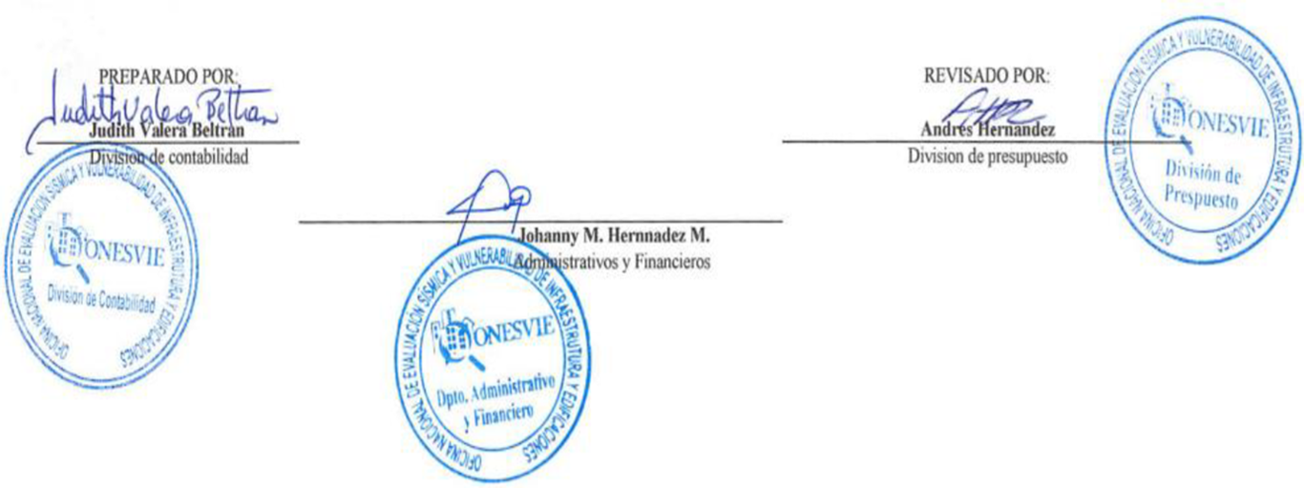

Judith Valera Beltran |  |  | Andres Hernandez
Enc.Division de Contabilidad |  |  | Encagardo Division de Presupuesto

 |  | Johanny Hernandez Morales
 |  | Encargada Administrativa y Financiera

 | Nota: El Balance General esta preparado con la ejecucion presupuestaria

